상품제안서
숨쉬는 나무 파스텔 수저, 티스푼, 포크 2인 선물세트 | 상품코드: F27731

 |  |  |  |  |  |  | 02-412-0044 | www.easy1.co.kr
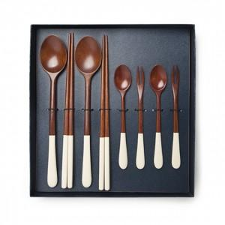

【상세/제작정보】

【인쇄/포장옵션】 | / 포장불가능

【공급단가】 | 수량 | 10~ | 50~ | 100~ | 300~ | 500~
*VAT별도 | 단가 | 28,200원 | 27,730원 | 27,020원 | 26,550원 | 25,850원

【상품 URL】 | https://dev.easy1.co.kr:443/src/goods_detail.php?gdno=27731

